KP&RP life
E-cap Life Calculation ---For ripple life

For JAMICON Series | KP | RP
For TEAPO Series | KP | RP
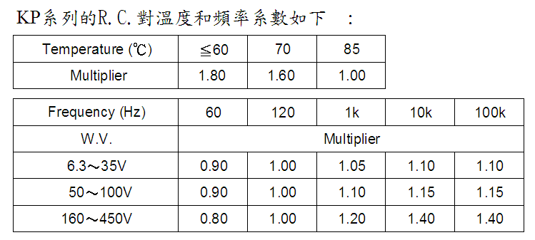

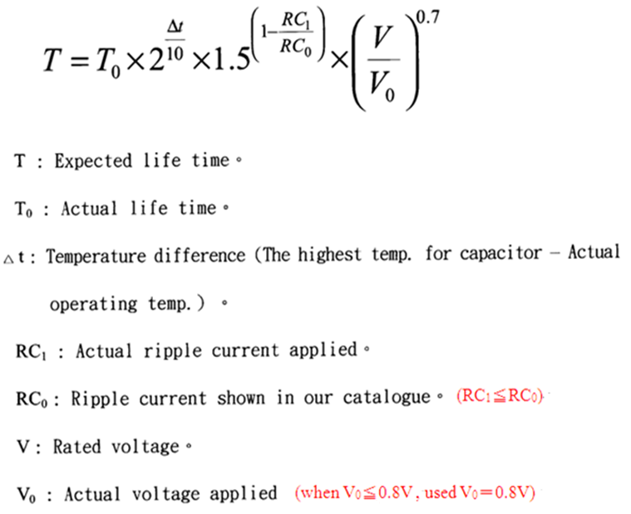

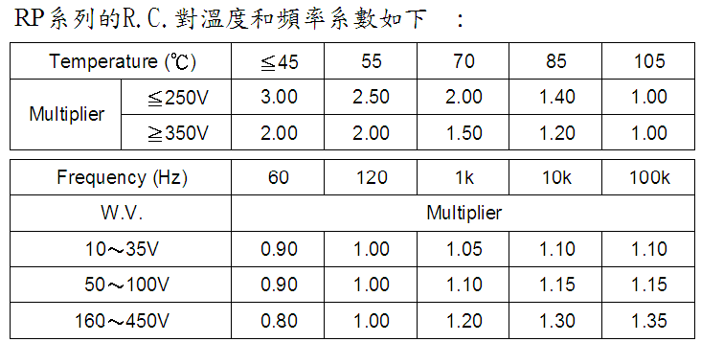

Remark：Select the capacitors to meet the service life of a device. Please be reminded that, the result using the life calculating formula is not guaranteed.
During your design stage, please select capacitor which is higher than your actual required life value. Apart from this, if your life calculation is exceeds 15 years,
please consider 15 years as the maximum life level.
 |  |  |  |  |  |  |  |  |  | PS:目前黃色部份填寫數據是舉例說明，貴公司請依照實際使用於電容器條件填寫即可。
Ref No. | WV 工作电压 | Cap(uF) 容量 | Dia(Φ) 直径 | Length(L) 高度 | RC 目錄保證紋波電流值 |  | T0 實際的壽命時間 | △t 溫差 | 電容器最高使用溫度 | 電容器實際使用溫度 | RC1 實際使用紋波電流值 |  | RC0 目錄保證紋波電流值 |  | V (WV) 工作电压 | V0 電容實際使用電壓 | T (hrs) 推算的壽命時間 | T (year) 推算的壽命時間
KP 1000-400 51*70 | 400 | 1000 | 51 | 70 | 3.6 | (A) 85℃/120Hz | 2000 | 25 | 85 | 60 | 6.48 | (A) 60℃/120Hz | 6.48 | (A) 60℃/120Hz | 400 | 400 | 11314 | 1.29

